Blatt 1
 | DIPLOMARBEITEN |  | ELEKTRONIK |  | 2023

 | Lixieuhr - LED Nixie Uhr |  | Akpinar Eren | 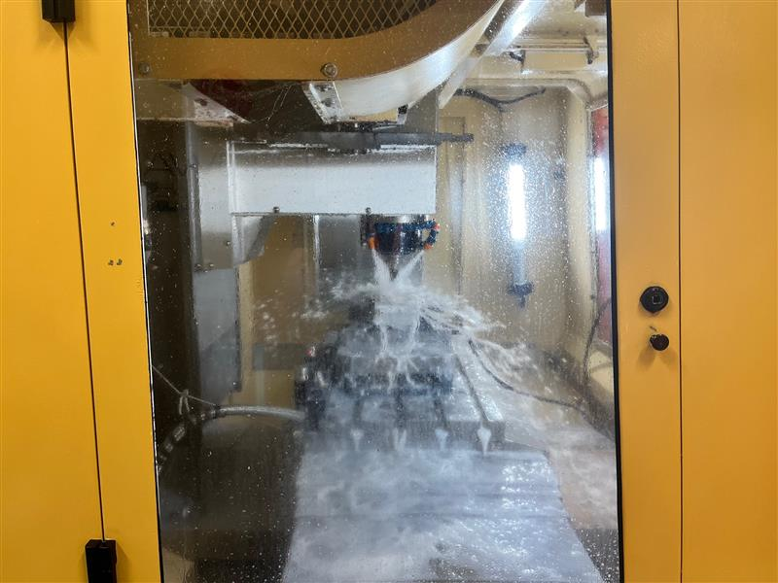 | 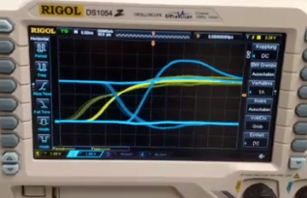
 |  |  | El-Farfar Samir
 | ProjektbetreuerInnen: |  | Hoener Ken Simon
 | Ing. Raffael Gächter

 | ProjektpartnerInnen:
 | Julius Blum GmbH

 | Ausgangslage |  | 3D-Design von der Uhr | Fräsvorgang mit Vakuum | Testaufbau
 | Am Anfang entschied man sich für eine Nixie-Uhr. Allerdings stellen die hohen Spannungen, die zum Betrieb benötigt werden, ein großes Problem dar. Zum einen die hohen Spannungen, zum anderen der große Energieverbrauch. Daher soll eine energiesparende Alternative mit niedriger Spannung entwickelt werden. In diesem Fall wurde sich für eine Lixie-Uhr entschieden. |  | 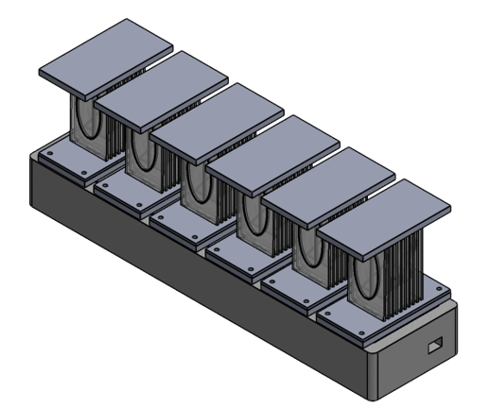 | 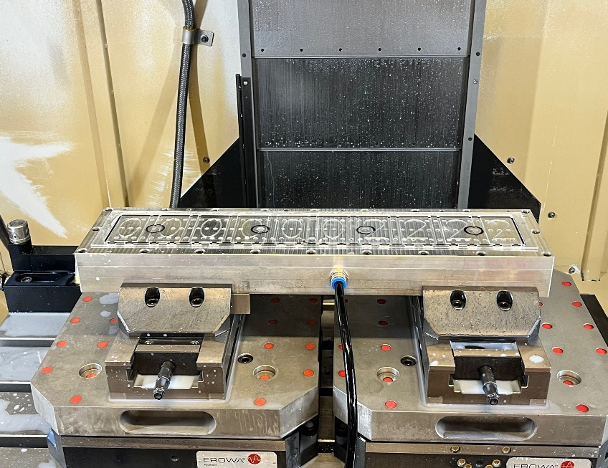 | 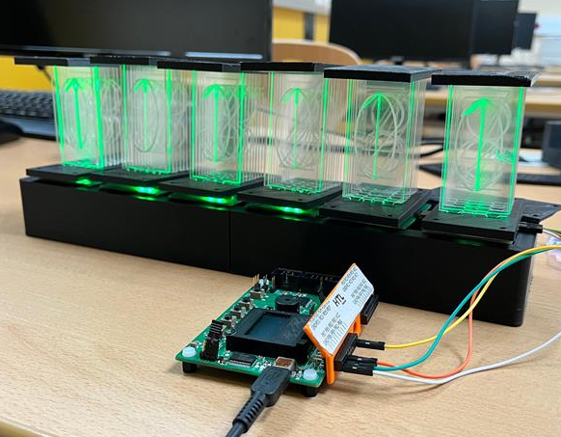
 | Umsetzung |  | Funktionstest der LEDs | Segment
 | Das Ziel des Projekts ist die Entwicklung einer voll funktionsfähigen Lixie-Uhr, die mit LEDs betrieben wird. Die Ziffern der Uhr werden dabei über Plexigläsern, in die die Ziffern eingefräst werden, dargestellt. Die Ansteuerung der LEDs läuft über eine seperate Masterplatine ab. Die Masterplatine beinhaltet einen Mikrocontroller und einen USB-/UART Wandler. Durch die Komponente kann man die Uhr über eine Schnittstelle vom Computer aus steuern. Für das Erstellen der Gehäuseteile wird der 3D-Drucker benutzt. | 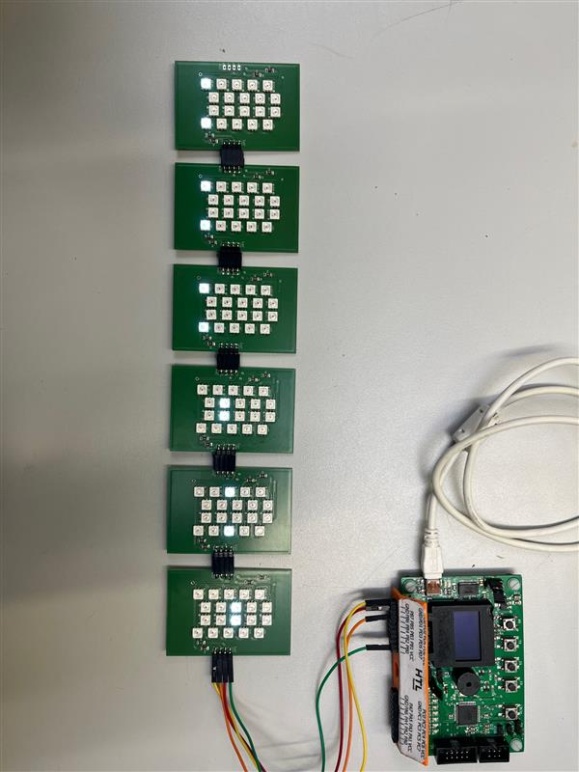 |  | 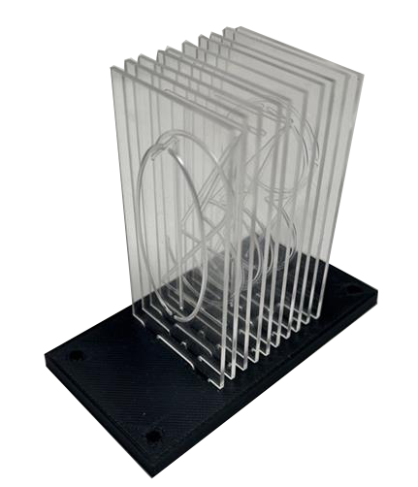 | Für das Zuschneiden und dem Fräsen hat uns BLUM sehr geholfen. Die CNC-Fräse hat 3 Achsen die in X, Y und Z-Achsen bewegen können. Beim Fräsen wird das Plexiglas mithilfe eines Vakuums festgehalten damit sie nicht verschoben wird. Während dem Fräsvorgang wird durch Düsen ein Wasser-Öl Gemisch zugeführt damit der Fräskopf nicht zu heiß wird und das Plexiglas schmilzt.
 | Ergebnis |  | Inbetriebnahme von der Lixie-Uhr
01 | Das geplante Ergebnis ist eine kostengünstige Alternative zur konventionellen Nixie-Uhr, die zugleich günstig und energiesparend ist und mit niedriger Betriebsspannung und LEDs funktioniert. Die Steuerung der Uhr wird über ein Tastenfeld bewerkstelligt. Optional lässt sich auch die Farbe der LEDs anpassen sowie die Uhr mithilfe eines DCF77-Empfängers einstellen. Die Uhr wird aus sechs Segmenten bestehen, die jeweils die Zahlen von 0 bis 9 anzeigen sollen. |  | 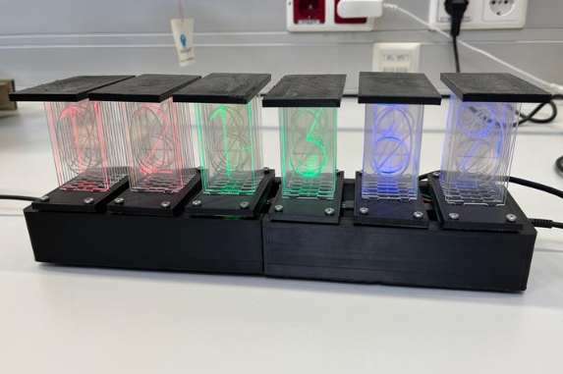 | 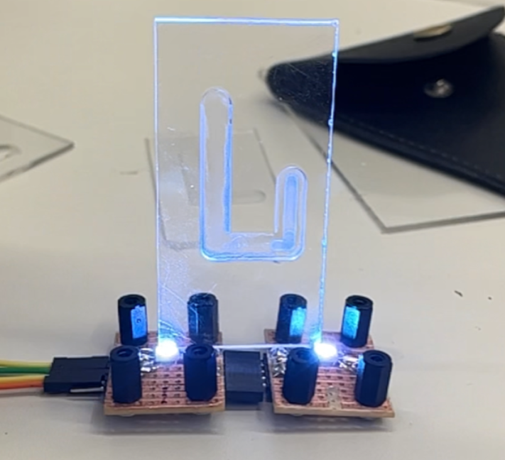 | 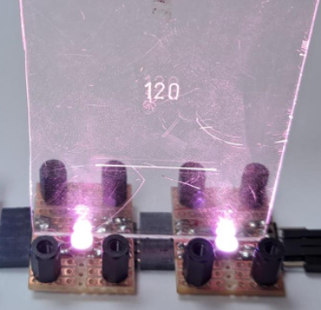 | 02

